TDSheet
№ | ФОТО |  | Штрихкод | Наименование | Цвет | Продажная единица, шт. | Кол-во в коробке, шт. | Остаток | C&C | Цена, руб. | Заказ
1 | 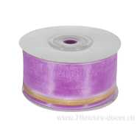 Нет Фото | http://7flowers-decor.ru/upload/1c_catalog/import_files/4606500154883.jpg | 4606500154883 | Лента декор. с золотой полосой (органза), 38ммх18м | Светло-сиреневый | 1 | 160 |  | 14 | 119.00
2 | 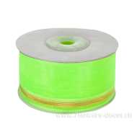 Нет Фото | http://7flowers-decor.ru/upload/1c_catalog/import_files/4606500154890.jpg | 4606500154890 | Лента декор. с золотой полосой (органза), 38ммх18м | Салатовый | 1 | 160 |  | 21 | 119.00
3 | 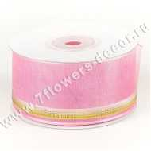 Нет Фото | http://7flowers-decor.ru/upload/1c_catalog/import_files/4606500154852.jpg | 4606500154852 | Лента декор. с золотой полосой (органза), 38ммх18м | Светло-розовый | 1 | 160 |  | 12 | 119.00
4 | 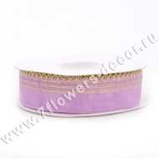 Нет Фото | http://7flowers-decor.ru/upload/1c_catalog/import_files/4606500173501.jpg | 4606500173501 | Лента декор. с золотыми полосками (органза), 23ммх18м | Светло-сиреневый | 1 | 256 |  | 65 | 90.00
5 | 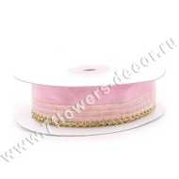 Нет Фото | http://7flowers-decor.ru/upload/1c_catalog/import_files/4606500173471.jpg | 4606500173471 | Лента декор. с золотыми полосками (органза), 23ммх18м | Светло-розовый | 1 | 256 |  | 107 | 90.00
6 | 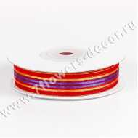 Нет Фото | http://7flowers-decor.ru/upload/1c_catalog/import_files/4606500154951.jpg | 4606500154951 | Лента декор. с полосками (органза), 16ммх18м | Оранжевый | 1 | 500 |  | 10 | 119.00
7 | 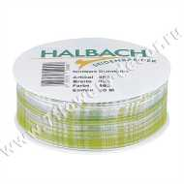 Нет Фото | http://7flowers-decor.ru/upload/1c_catalog/import_files/4015275549990.jpg | 4015275549990 | Лента декор. с рис., 25ммх20м, органза на проволоке | Зеленый | 1 | 50 |  | 6 | 237.00
8 | 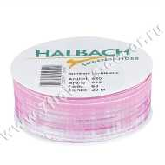 Нет Фото | http://7flowers-decor.ru/upload/1c_catalog/import_files/4015275550040.jpg | 4015275550040 | Лента декор. с рис., 25ммх20м, органза на проволоке | Розовый | 1 | 50 |  | 9 | 237.00
9 | 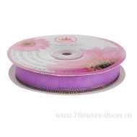 Нет Фото | http://7flowers-decor.ru/upload/1c_catalog/import_files/4606500451364.jpg | 4606500451364 | Лента декоративная (органза), 1,9смх23м | Сиреневый | 1 | 240 | 165 | 69 | 149.00
10 | 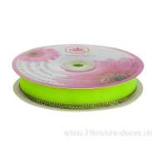 Нет Фото | http://7flowers-decor.ru/upload/1c_catalog/import_files/4606500451357.jpg | 4606500451357 | Лента декоративная (органза), 1,9смх23м | Зеленый | 1 | 240 | 170 | 67 | 149.00
11 | 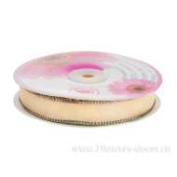 Нет Фото | http://7flowers-decor.ru/upload/1c_catalog/import_files/4606500451340.jpg | 4606500451340 | Лента декоративная (органза), 1,9смх23м | Бежевый | 1 | 240 | 166 | 66 | 149.00
12 | 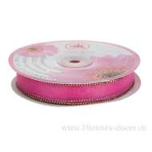 Нет Фото | http://7flowers-decor.ru/upload/1c_catalog/import_files/4606500451371.jpg | 4606500451371 | Лента декоративная (органза), 1,9смх23м | Розовый | 1 | 240 | 161 | 69 | 149.00
13 | 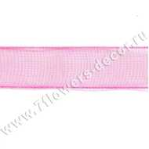 Нет Фото | http://7flowers-decor.ru/upload/1c_catalog/import_files/4606500282432.jpg | 4606500282432 | Лента декоративная (органза), 16ммх18м | Розовый | 1 | 250 |  | 39 | 89.00
14 | 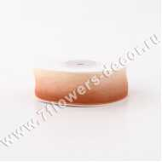 Нет Фото | http://7flowers-decor.ru/upload/1c_catalog/import_files/4606500155903.jpg | 4606500155903 | Лента декоративная (органза), 2.5смх23м | Светло-коричневый | 1 | 240 |  | 35 | 126.00
15 | 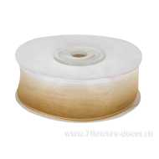 Нет Фото | http://7flowers-decor.ru/upload/1c_catalog/import_files/4606500155842.jpg | 4606500155842 | Лента декоративная (органза), 2.5смх23м | Кремовый | 1 | 240 |  | 34 | 126.00
16 | 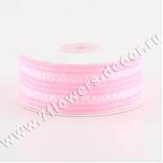 Нет Фото | http://7flowers-decor.ru/upload/1c_catalog/import_files/4606500156214.jpg | 4606500156214 | Лента декоративная (органза), 4смх23м | Светло-розовый | 1 | 240 |  | 17 | 180.00
17 | 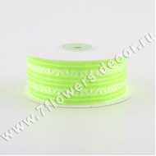 Нет Фото | http://7flowers-decor.ru/upload/1c_catalog/import_files/4606500156252.jpg | 4606500156252 | Лента декоративная (органза), 4смх23м | Салатовый | 1 | 240 |  | 16 | 180.00
18 | 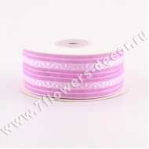 Нет Фото | http://7flowers-decor.ru/upload/1c_catalog/import_files/4606500156245.jpg | 4606500156245 | Лента декоративная (органза), 4смх23м | Светло-сиреневый | 1 | 240 |  | 28 | 180.00
19 | 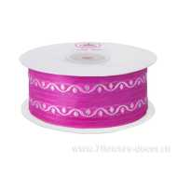 Нет Фото | http://7flowers-decor.ru/upload/1c_catalog/import_files/4606500156276.jpg | 4606500156276 | Лента декоративная (органза), 4смх23м | Розовый | 1 | 240 |  | 26 | 180.00
20 | 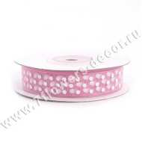 Нет Фото | http://7flowers-decor.ru/upload/1c_catalog/import_files/4606500173778.jpg | 4606500173778 | Лента декоративная ГОРОШЕК (органза), 16ммх18м | Светло-розовый | 1 | 250 |  | 70 | 103.00
21 | 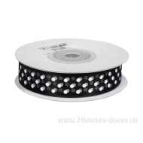 Нет Фото | http://7flowers-decor.ru/upload/1c_catalog/import_files/4606500173846.jpg | 4606500173846 | Лента декоративная ГОРОШЕК (органза), 16ммх18м | Коричневый | 1 | 250 |  | 57 | 103.00
22 | 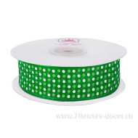 Нет Фото | http://7flowers-decor.ru/upload/1c_catalog/import_files/4606500156030.jpg | 4606500156030 | Лента декоративная ГОРОШЕК (органза), 2.5смх23м | Зеленый | 1 | 240 |  | 48 | 110.00
23 | 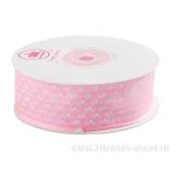 Нет Фото | http://7flowers-decor.ru/upload/1c_catalog/import_files/4606500156016.jpg | 4606500156016 | Лента декоративная ГОРОШЕК (органза), 2.5смх23м | Светло-розовый | 1 | 240 |  | 60 | 110.00
24 | 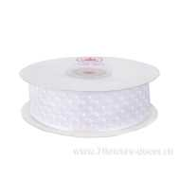 Нет Фото | http://7flowers-decor.ru/upload/1c_catalog/import_files/4606500156009.jpg | 4606500156009 | Лента декоративная ГОРОШЕК (органза), 2.5смх23м | Белый | 1 | 240 | 1,808 | 94 | 44.00
25 | 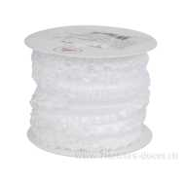 Нет Фото | http://7flowers-decor.ru/upload/1c_catalog/import_files/4606500157310.jpg | 4606500157310 | Лента декоративная гофрированная (органза), 2cмх23м | Белый | 1 | 88 |  | 14 | 392.00
26 | 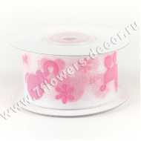 Нет Фото | http://7flowers-decor.ru/upload/1c_catalog/import_files/4606500154524.jpg | 4606500154524 | Лента декоративная для новорожд.(органза), 38ммх18м | Розовый | 1 | 250 |  | 9 | 264.00
27 | 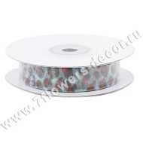 Нет Фото | http://7flowers-decor.ru/upload/1c_catalog/import_files/4606500282753.jpg | 4606500282753 | Лента декоративная ПИТОН (органза), 16ммх18м | Голубой | 1 | 500 |  | 39 | 119.00
28 | 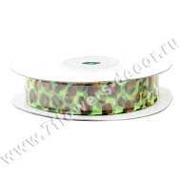 Нет Фото | http://7flowers-decor.ru/upload/1c_catalog/import_files/4606500282739.jpg | 4606500282739 | Лента декоративная ПИТОН (органза), 16ммх18м | Салатовый | 1 | 500 |  | 16 | 119.00
29 | 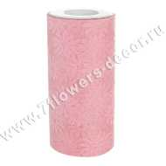 Нет Фото | http://7flowers-decor.ru/upload/1c_catalog/import_files/4606500242450.jpg | 4606500242450 | Лента декоративная РОМАШКИ (органза), 15смх23м | Светло-розовый | 1 | 96 |  | 198 | 199.00
30 | 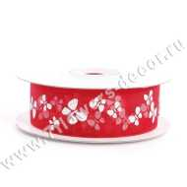 Нет Фото | http://7flowers-decor.ru/upload/1c_catalog/import_files/4606500173884.jpg | 4606500173884 | Лента декоративная с рис. (органза), 23ммх18м | Красный | 1 | 400 |  | 30 | 150.00
31 | 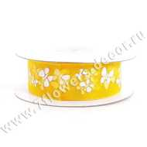 Нет Фото | http://7flowers-decor.ru/upload/1c_catalog/import_files/4606500173914.jpg | 4606500173914 | Лента декоративная с рис. (органза), 23ммх18м | Жёлтый | 1 | 400 |  | 346 | 150.00
32 | 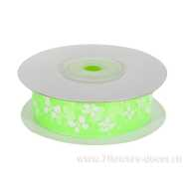 Нет Фото | http://7flowers-decor.ru/upload/1c_catalog/import_files/4606500173907.jpg | 4606500173907 | Лента декоративная с рис. (органза), 23ммх18м | Салатовый | 1 | 400 |  | 76 | 150.00
33 | 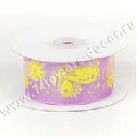 Нет Фото | http://7flowers-decor.ru/upload/1c_catalog/import_files/4606500154739.jpg | 4606500154739 | Лента декоративная с рис. (органза), 38ммх18м | Сиреневый | 1 | 160 |  | 14 | 266.00
34 | 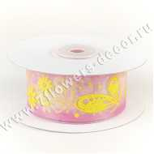 Нет Фото | http://7flowers-decor.ru/upload/1c_catalog/import_files/4606500154715.jpg | 4606500154715 | Лента декоративная с рис. (органза), 38ммх18м | Светло-розовый | 1 | 160 |  | 47 | 266.00
35 | 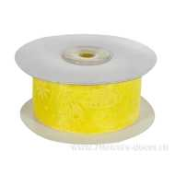 Нет Фото | http://7flowers-decor.ru/upload/1c_catalog/import_files/4606500154753.jpg | 4606500154753 | Лента декоративная с рис. (органза), 38ммх18м | Жёлтый | 1 | 160 |  | 44 | 266.00
36 | 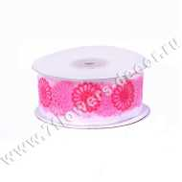 Нет Фото | http://7flowers-decor.ru/upload/1c_catalog/import_files/4606500282623.jpg | 4606500282623 | Лента декоративная ЦВЕТЫ (органза), 38ммх18м | Розовый | 1 | 160 |  | 39 | 326.00
37 | 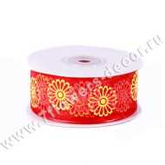 Нет Фото | http://7flowers-decor.ru/upload/1c_catalog/import_files/4606500282647.jpg | 4606500282647 | Лента декоративная ЦВЕТЫ (органза), 38ммх18м | Желто-красный | 1 | 160 |  | 30 | 326.00
38 | 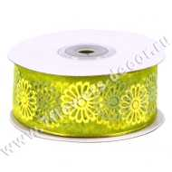 Нет Фото | http://7flowers-decor.ru/upload/1c_catalog/import_files/4606500282685.jpg | 4606500282685 | Лента декоративная ЦВЕТЫ (органза), 38ммх18м | Зелено-салатовый | 1 | 160 |  | 18 | 326.00
39 | 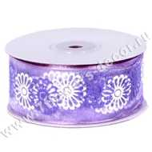 Нет Фото | http://7flowers-decor.ru/upload/1c_catalog/import_files/4606500282692.jpg | 4606500282692 | Лента декоративная ЦВЕТЫ (органза), 38ммх18м | Бело-сиреневый | 1 | 160 |  | 13 | 326.00
40 | 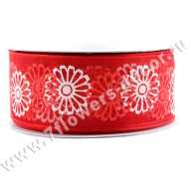 Нет Фото | http://7flowers-decor.ru/upload/1c_catalog/import_files/4606500282630.jpg | 4606500282630 | Лента декоративная ЦВЕТЫ (органза), 38ммх18м | Бело-красный | 1 | 160 |  | 37 | 326.00
41 | 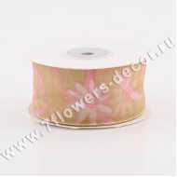 Нет Фото | http://7flowers-decor.ru/upload/1c_catalog/import_files/4606500157259.jpg | 4606500157259 | Лента декоративная ЦВЕТЫ (органза), 4cмх23м | Кремовый | 1 | 240 |  | 9 | 174.00
42 | 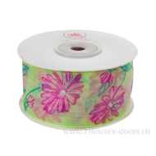 Нет Фото | http://7flowers-decor.ru/upload/1c_catalog/import_files/4606500156313.jpg | 4606500156313 | Лента декоративная ЦВЕТЫ (органза), 4смх23м | Светло-зеленый | 1 | 240 |  | 67 | 232.00
43 | 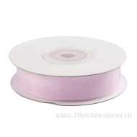 Нет Фото | http://7flowers-decor.ru/upload/1c_catalog/import_files/4606500128006.jpg | 4606500128006 | Лента декоративная, 16ммх27м, органза | Бледно-розовый | 1 | 500 | 178 | 45 | 62.00
44 | 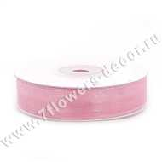 Нет Фото | http://7flowers-decor.ru/upload/1c_catalog/import_files/4606500128020.jpg | 4606500128020 | Лента декоративная, 16ммх27м, органза | Розовый | 1 | 500 |  | 146 | 62.00
45 |  Нет Фото | http://7flowers-decor.ru/upload/1c_catalog/import_files/4606500128129.jpg | 4606500128129 | Лента декоративная, 16ммх27м, органза | Светло-зеленый | 1 | 500 |  | 214 | 62.00
46 | 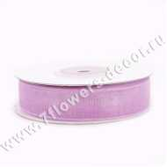 Нет Фото | http://7flowers-decor.ru/upload/1c_catalog/import_files/4606500128099.jpg | 4606500128099 | Лента декоративная, 16ммх27м, органза | Светло-сиреневый | 1 | 500 |  | 62 | 62.00
47 | 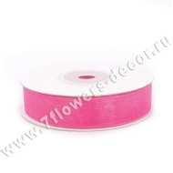 Нет Фото | http://7flowers-decor.ru/upload/1c_catalog/import_files/4606500128037.jpg | 4606500128037 | Лента декоративная, 16ммх27м, органза | Ярко-розовый | 1 | 500 |  | 96 | 62.00
48 | 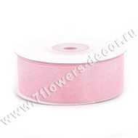 Нет Фото | http://7flowers-decor.ru/upload/1c_catalog/import_files/4606500128235.jpg | 4606500128235 | Лента декоративная, 25ммх27м, органза | Светло-розовый | 1 | 350 | 34 | 247 | 90.00
49 | 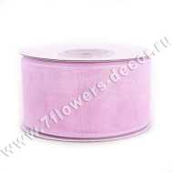 Нет Фото | http://7flowers-decor.ru/upload/1c_catalog/import_files/4606500128433.jpg | 4606500128433 | Лента декоративная, 38ммх27м, органза | Бледно-розовый | 1 | 250 |  | 32 | 95.00
50 | 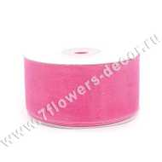 Нет Фото | http://7flowers-decor.ru/upload/1c_catalog/import_files/4606500128464.jpg | 4606500128464 | Лента декоративная, 38ммх27м, органза | Ярко-розовый | 1 | 250 |  | 12 | 95.00
51 | 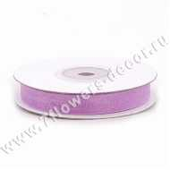 Нет Фото | http://7flowers-decor.ru/upload/1c_catalog/import_files/4606500127870.jpg | 4606500127870 | Лента декоративная, 9ммх27м, органза | Светло-сиреневый | 1 | 750 |  | 81 | 58.00
52 |  Нет Фото | http://7flowers-decor.ru/upload/1c_catalog/import_files/4606500127818.jpg | 4606500127818 | Лента декоративная, 9ммх27м, органза | Ярко-розовый | 1 | 750 |  | 18 | 58.00
53 |  Нет Фото | http://7flowers-decor.ru/upload/1c_catalog/import_files/4606500127894.jpg | 4606500127894 | Лента декоративная, 9ммх27м, органза | Фиолетовый | 1 | 750 |  | 98 | 58.00
54 |  Нет Фото | http://7flowers-decor.ru/upload/1c_catalog/import_files/4606500451234.jpg | 4606500451234 | Лента декоративная,Сердца (органза), 2.5смх23м | Сиреневый | 1 | 240 | 35 | 190 | 149.00
55 |  Нет Фото | http://7flowers-decor.ru/upload/1c_catalog/import_files/4606500451227.jpg | 4606500451227 | Лента декоративная,Сердца (органза), 2.5смх23м | Малиновый | 1 | 240 | 148 | 65 | 149.00
56 |  Нет Фото | http://7flowers-decor.ru/upload/1c_catalog/import_files/4606500451203.jpg | 4606500451203 | Лента декоративная,Сердца (органза), 2.5смх23м | Розовый | 1 | 240 | 151 | 69 | 149.00
57 |  Нет Фото | http://7flowers-decor.ru/upload/1c_catalog/import_files/4606500451210.jpg | 4606500451210 | Лента декоративная,Сердца (органза), 2.5смх23м | Зеленый | 1 | 240 | 150 | 70 | 149.00
58 |  Нет Фото | http://7flowers-decor.ru/upload/1c_catalog/import_files/4606500129713.jpg | 4606500129713 | Набор лент декоративных, 16ммх22м, органза (10шт) | Желтый | 1 | 500 | 7 | 24 | 232.00
59 |  Нет Фото | http://7flowers-decor.ru/upload/1c_catalog/import_files/4606500129768.jpg | 4606500129768 | Набор лент декоративных, 16ммх22м, органза (10шт) | Красный | 1 | 500 | 30 | 24 | 232.00
60 |  Нет Фото | http://7flowers-decor.ru/upload/1c_catalog/import_files/4606500129690.jpg | 4606500129690 | Набор лент декоративных, 16ммх22м, органза (10шт) | Розовый | 1 | 500 | 1 | 19 | 232.00
61 |  Нет Фото | http://7flowers-decor.ru/upload/1c_catalog/import_files/4606500129812.jpg | 4606500129812 | Набор лент декоративных, 16ммх22м, органза (10шт) | Салатовый | 1 | 500 | 8 | 23 | 232.00
62 |  Нет Фото | http://7flowers-decor.ru/upload/1c_catalog/import_files/4606500129669.jpg | 4606500129669 | Набор лент декоративных, 16ммх22м, органза (10шт) | Белый | 1 | 500 | 110 | 18 | 232.00
63 |  Нет Фото | http://7flowers-decor.ru/upload/1c_catalog/import_files/4606500129867.jpg | 4606500129867 | Набор лент декоративных, 25ммх22м, органза (5шт) | Светло-розовый | 1 | 60 | 76 | 12 | 167.00
64 |  Нет Фото | http://7flowers-decor.ru/upload/1c_catalog/import_files/4606500129898.jpg | 4606500129898 | Набор лент декоративных, 25ммх22м, органза (5шт) | Желтый | 1 | 300 | 39 | 4 | 167.00
65 |  Нет Фото | http://7flowers-decor.ru/upload/1c_catalog/import_files/4606500129904.jpg | 4606500129904 | Набор лент декоративных, 25ммх22м, органза (5шт) | Оранжевый | 1 | 300 |  | 25 | 167.00
66 |  Нет Фото | http://7flowers-decor.ru/upload/1c_catalog/import_files/4606500129881.jpg | 4606500129881 | Набор лент декоративных, 25ммх22м, органза (5шт) | Ярко-розовый | 1 | 300 | 20 | 22 | 167.00
67 |  Нет Фото | http://7flowers-decor.ru/upload/1c_catalog/import_files/4606500129911.jpg | 4606500129911 | Набор лент декоративных, 25ммх22м, органза (5шт) | Светло-сиреневый | 1 | 300 | 2 | 25 | 167.00
68 |  Нет Фото | http://7flowers-decor.ru/upload/1c_catalog/import_files/4606500129942.jpg | 4606500129942 | Набор лент декоративных, 25ммх22м, органза (5шт) | Красный | 1 | 300 | 156 | 23 | 167.00
69 |  Нет Фото | http://7flowers-decor.ru/upload/1c_catalog/import_files/4606500130016.jpg | 4606500130016 | Набор лент декоративных, 25ммх22м, органза (5шт) | Оливковый | 1 | 300 |  | 24 | 167.00
70 |  Нет Фото | http://7flowers-decor.ru/upload/1c_catalog/import_files/4606500129843.jpg | 4606500129843 | Набор лент декоративных, 25ммх22м, органза (5шт) | Белый | 1 | 300 | 155 | 25 | 167.00
71 |  Нет Фото | http://7flowers-decor.ru/upload/1c_catalog/import_files/4606500129935.jpg | 4606500129935 | Набор лент декоративных, 25ммх22м, органза (5шт) | Фиолетовый | 1 | 300 | 62 | 23 | 167.00
72 |  Нет Фото | http://7flowers-decor.ru/upload/1c_catalog/import_files/4606500130191.jpg | 4606500130191 | Набор лент декоративных, 38ммх22м, органза (5шт) | Оливковый | 1 | 200 | 26 | 29 | 310.00
73 |  Нет Фото | http://7flowers-decor.ru/upload/1c_catalog/import_files/4606500130108.jpg | 4606500130108 | Набор лент декоративных, 38ммх22м, органза (5шт) | Сиреневый | 1 | 200 |  | 23 | 310.00
74 |  Нет Фото | http://7flowers-decor.ru/upload/1c_catalog/import_files/4606500130122.jpg | 4606500130122 | Набор лент декоративных, 38ммх22м, органза (5шт) | Красный | 1 | 200 | 96 | 30 | 310.00
75 |  Нет Фото | http://7flowers-decor.ru/upload/1c_catalog/import_files/4606500130153.jpg | 4606500130153 | Набор лент декоративных, 38ммх22м, органза (5шт) | Голубой | 1 | 200 | 17 | 14 | 310.00
76 |  Нет Фото | http://7flowers-decor.ru/upload/1c_catalog/import_files/4606500130054.jpg | 4606500130054 | Набор лент декоративных, 38ммх22м, органза (5шт) | Розовый | 1 | 200 | 5 | 24 | 310.00
77 |  Нет Фото | http://7flowers-decor.ru/upload/1c_catalog/import_files/4606500130047.jpg | 4606500130047 | Набор лент декоративных, 38ммх22м, органза (5шт) | Светло-розовый | 1 | 200 |  | 19 | 310.00
78 |  Нет Фото | http://7flowers-decor.ru/upload/1c_catalog/import_files/4606500130160.jpg | 4606500130160 | Набор лент декоративных, 38ммх22м, органза (5шт) | Синий | 1 | 200 |  | 27 | 310.00
79 |  Нет Фото | http://7flowers-decor.ru/upload/1c_catalog/import_files/4606500130078.jpg | 4606500130078 | Набор лент декоративных, 38ммх22м, органза (5шт) | Желтый | 1 | 200 | 20 | 9 | 310.00
80 |  Нет Фото | http://7flowers-decor.ru/upload/1c_catalog/import_files/4606500130085.jpg | 4606500130085 | Набор лент декоративных, 38ммх22м, органза (5шт) | Оранжевый | 1 | 200 |  | 22 | 310.00
81 |  Нет Фото | http://7flowers-decor.ru/upload/1c_catalog/import_files/4606500130023.jpg | 4606500130023 | Набор лент декоративных, 38ммх22м, органза (5шт) | Белый | 1 | 200 | 111 | 14 | 310.00
82 |  Нет Фото | http://7flowers-decor.ru/upload/1c_catalog/import_files/4606500129515.jpg | 4606500129515 | Набор лент декоративных, 9ммх22м, органза (10шт) | Розовый | 1 | 800 |  | 13 | 157.00
83 |  Нет Фото | http://7flowers-decor.ru/upload/1c_catalog/import_files/4606500129553.jpg | 4606500129553 | Набор лент декоративных, 9ммх22м, органза (10шт) | Светло-сиреневый | 1 | 800 | 21 | 10 | 157.00
84 |  Нет Фото | http://7flowers-decor.ru/upload/1c_catalog/import_files/4606500129492.jpg | 4606500129492 | Набор лент декоративных, 9ммх22м, органза (10шт) | Кремовый | 1 | 800 |  | 6 | 157.00
85 |  Нет Фото | http://7flowers-decor.ru/upload/1c_catalog/import_files/4606500129638.jpg | 4606500129638 | Набор лент декоративных, 9ммх22м, органза (10шт) | Салатовый | 1 | 800 |  | 25 | 157.00
86 |  Нет Фото | http://7flowers-decor.ru/upload/1c_catalog/import_files/4606500129508.jpg | 4606500129508 | Набор лент декоративных, 9ммх22м, органза (10шт) | Светло-розовый | 1 | 800 |  | 12 | 157.00
87 |  Нет Фото | http://7flowers-decor.ru/upload/1c_catalog/import_files/4606500129584.jpg | 4606500129584 | Набор лент декоративных, 9ммх22м, органза (10шт) | Красный | 1 | 800 | 3 | 40 | 157.00

